Tim
 | Nama | Peran | Foto Professional | EMail | Linkedln | Instagram

1 | Khairunnisa Nurazizah Mahastuti |  | https://drive.google.com/file/d/1TMB8I3mxDt8M96Iegn5fJJnWZ4xGhM_V/view?usp=sharing | khairunnisa.nurazizah@ui.ac.id | www.linkedin.com/in/khairunnisanurazizahmahastuti | https://www.instagram.com/khairunnca/
2 | Putri Astuti Sagala |  | https://drive.google.com/file/d/18_W0egy479Cf5QhNG2-33aHqivNywtSX/view?usp=drivesdk | putrisagala2003@gmail.com | https://www.linkedin.com/in/putriasagala | https://www.instagram.com/putria_sagala/
3 | Muhamad Risky Rianda Maulana |  | https://drive.google.com/file/d/1hT9t8FO60lDMwtVG40iif9lyc75Lsisi/view?usp=sharing | Riskyrianda2905@gmail.com | https://www.linkedin.com/in/riskyrianda | https://www.instagram.com/riskyriandaa/
4 | Rino Nurcahyo Fauzi Tanjung
5 | Nofa Shintia |  | https://drive.google.com/file/d/1ZxGDUMBvvR2XkA4upG_o5D3JfqbLfWo-/view?usp=sharing | shintiadfhr@gmail.com | https://www.linkedin.com/in/nofa-shintia/ | https://www.instagram.com/shintiadfhr/

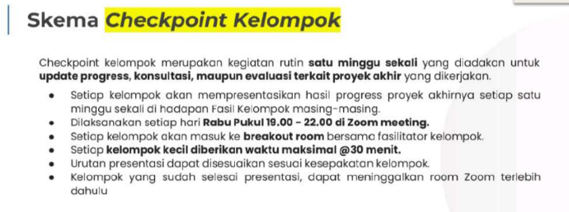

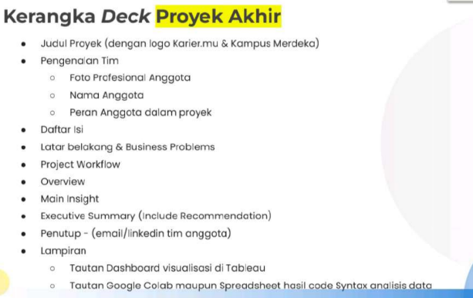

 |  |  |  |  | Status

 | Identifikasi Masalah | Risky Rianda | Metode |  | TRUE
 | Data cleaning & Preparation | Nofa Shintia | Python | Spreadsheet | TRUE
 | Jawab bisnis Question/Analisis data | Risky Rianda | Python | Spreadsheet | TRUE
 | Tableu | Risky Rianda | Tableu Public |  | TRUE
 | PowerPoint | Nofa Shintia | Canva |  | TRUE
 | Presentasi | Risky Rianda & Nofa Shintia |  |  | FALSE
 |  |  |  |  | FALSE

 | Progress TOTAL

Project
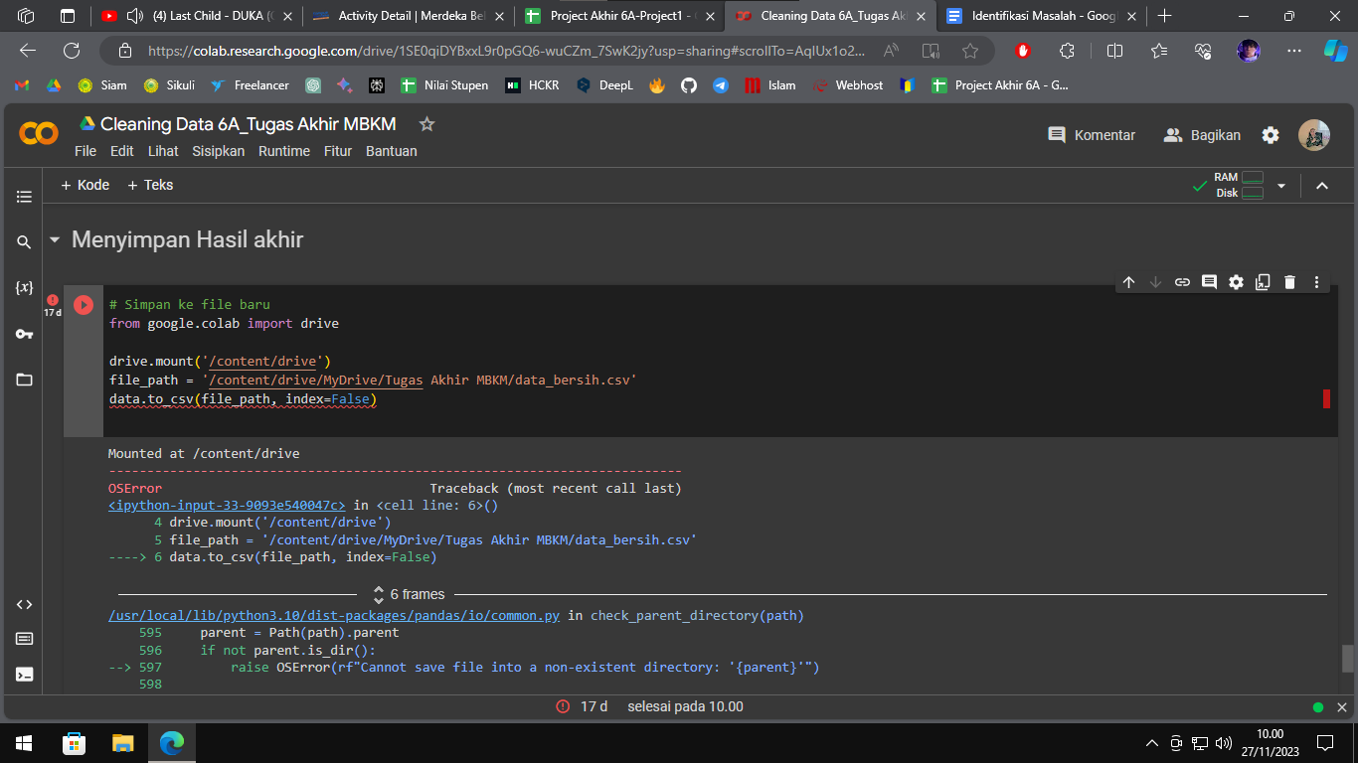
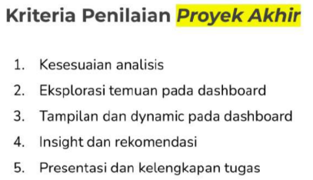
 | Judul: | Analisis pengguna Kelas.id berdasarkan aktivitas belajar yang diminati
 | Business Context: | Kelas.id merupakan platform yang memiliki berbagai macam program belajar untuk menunjang karir maupun menambah keilmuan pada bidang tertentu. Seiring berkembangnya keilmuan dan karir yang ada, Kelas.id menjadi salah satu pilihan pengguna untuk terus meningkatkan pengetahuan. Pilihan kelas yang beragam dan terupdate pada kelas.id menjadi salah satu alasannya, selain itu di tiap kelasnya memiliki jenis bidang studi yang cukup beragam dan relevan dengan kebutuhan yang ada. Seiring berkembangnya jumlah pengguna, tim bisnis memiliki rencana untuk melakukan direct marketing pada audiens yang tepat.Maka dari itu, diperlukannya pengelompokkan pengguna untuk menargetkan audiens yang sesuai dengan keperluan rencana yang akan dilakukan. Saat ini pengguna yang ditargetkan memiliki kesamaan berdasarkan minat dan aktivitas belajar.Minat belajar pengguna dapat dilihat dari berapa banyak kelas yang diambil, rating rata-rata kelas, aktivitas belajar, dan nilai akhir pada kelas tersebut. Selain itu, pengelompokkan juga dapat dikaitkan dengan informasi mengenal pribadi pengguna.

Business Question:
Problem Questions 1. Berapa rata-rata jumlah kelas yang diambil oleh setiap pengguna berdasarkan aktivitas belajar? 2. Apakah skor akhir berkaitan dengan rating yang diberikan oleh pengguna? 3. Bagaimana perbandingan umur dan jenis kelamin pengguna pada bidang studi yang populer berdasarkan aktivitas belajar? 4. Jika tim bisnis ingin membuka kelas luring yang menargetkan pengguna daring untuk mendaftar pada peminatan tertentu. Rekomendasikan daftar pengguna daring yang dapat ditargetkan menjadi pengguna luring untuk peminatan bidang studi bahasa inggris?

 | Tipe Analisis: | Clustering

 | Pengerjaan: | Python
 | Data cleaning | https://colab.research.google.com/drive/1SE0qiDYBxxL9r0pGQ6-wuCZm_7SwK2jy?usp=sharing
 |  | https://docs.google.com/document/d/1HqZDTdaKAg2Nc2I-2fh1hGTW50jv5XdIEeiHjOigNwY/edit?usp=sharing
 | (Data Bersih) | https://public.tableau.com/app/profile/risky.rianda/viz/FinalProject6A/AnalisisPlatformKelas_Id
 | Jawab bisnis Question/Analisis data | Spreadsheet
 |  | Project 1 _ Analisis pengguna Kelas.id berdasarkan aktivitas belajar yang diminati (1).xlsx - Google Spreadsheet
 | Data Visualisasi | Canva
 |  | Green and White Doodle Thesis Defense Presentation - Presentasi (canva.com)
 |  | Tableu
 |  | https://public.tableau.com/authoring/FinalProject6A/PenggunayangmenyelesaikanStudi#1
 | Identifikasi Masalah | https://docs.google.com/document/d/17vPq2S4tb5OLoGDbbGqiI7IzzE2cJKSX3GQkaujSBek/edit?usp=sharing

Timeline
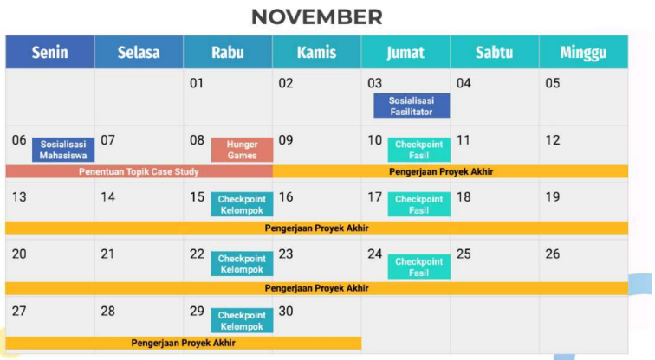
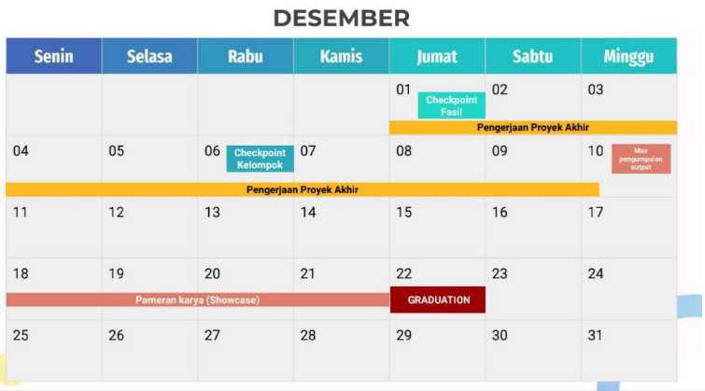

2023-11-13 | Penentuan Ketua | Kelompok
 | Pembagian Tugas
16 - 22 November 2023 | Identifikasi Masalah | Kelompok
 | Business Metrics
16 - 25 November 2023 | Data Cleaning | Nofa Shintia

25- 3 Desember 2023 | Analysis Data | Muhamad Risky Rianda Maulana

3 - 6 Desember 2023 | Visualisasi | Muhammad Risky Rianda Maulana

6 - 10 Desember 2023 | Power Point | Nofa Shintia

Pelaksanaan TA
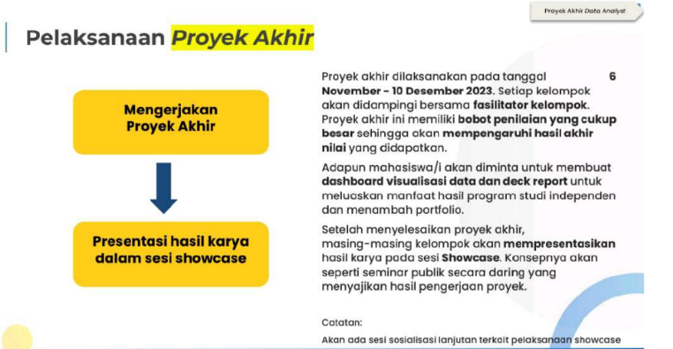

Koordinasi
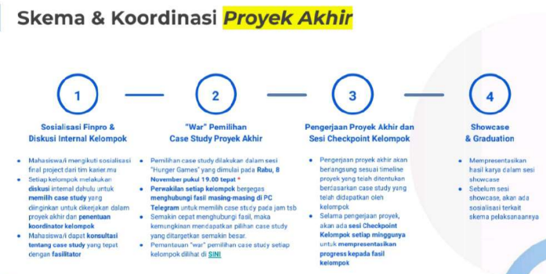

Output
